sammenhæng mellem lister
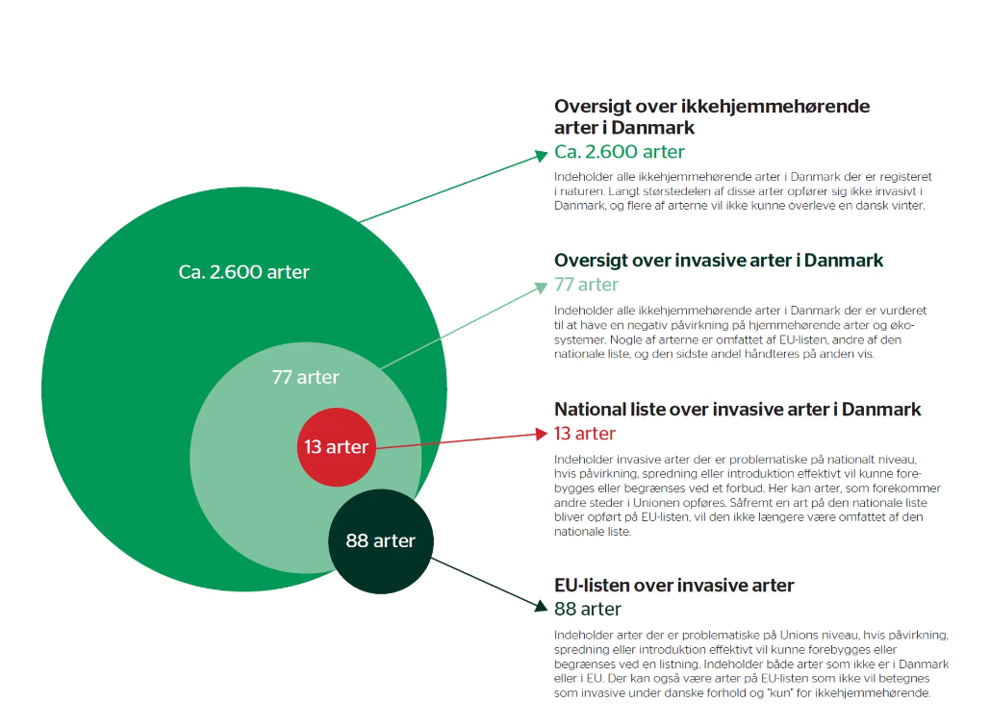
Kilde: | mst.dk | De invasive arter - Miljøstyrelsen (mst.dk)

MST 13 dk
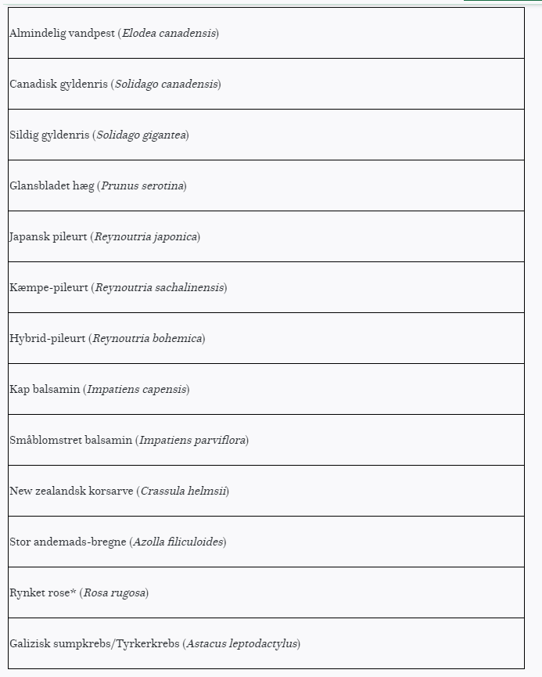

stor andemads-bregne
Azolla filiculoides

